Hoja5
Identificador | HU020
Nombre
Descripcion | Como usuario, quiero poder cambiar las opciones de notificación para personalizar cómo recibo avisos importantes y actualizaciones del sistema según mis preferencias.
Criterios de Aceptacion | Debe haber una sección de configuración en la interfaz que permita a los usuarios modificar sus opciones de notificación. El usuario podrá seleccionar entre diferentes métodos de notificación, tales como: Notificaciones por correo electrónico Notificaciones whatsapp Notificaciones por SMS El sistema debe guardar los cambios en las preferencias de notificación cuando el usuario presione el botón "Guardar". Si el usuario no selecciona ningún método de notificación, el sistema debe mostrar un mensaje de advertencia: "Debe seleccionar al menos un método de notificación". El botón "Guardar" debe estar deshabilitado hasta que el usuario realice cambios en las preferencias de notificación. El sistema debe confirmar visualmente que los cambios han sido guardados con un mensaje de éxito: "Las opciones de notificación han sido actualizadas correctamente". Los cambios en las notificaciones deben actualizarse en la base de datos del sistema una vez que se guarden. Se debe incluir un enlace o ayuda contextual con más información sobre las distintas opciones de notificación para asistir al usuario en su decisión.
Mockups | 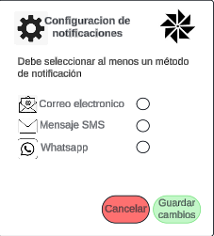
Autor | william

